Конструктивные элементы
ГЛАВНАЯ

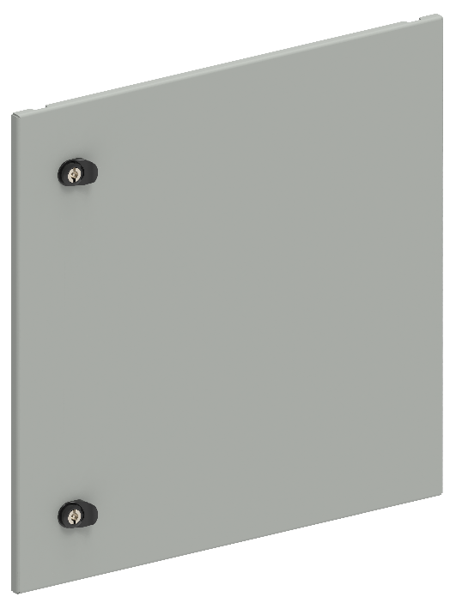
Двери секционные глухие
В, мм | Ш, мм | Артикул | Наименование
200 | 600 | FO-00-ESD-020-060 | Дверь секционная внешняя 200×600 мм
250 | 600 | FO-00-ESD-025-060 | Дверь секционная внешняя 250×600 мм
300 | 600 | FO-00-ESD-030-060 | Дверь секционная внешняя 300×600 мм
350 | 600 | FO-00-ESD-035-060 | Дверь секционная внешняя 350×600 мм
400 | 600 | FO-00-ESD-040-060 | Дверь секционная внешняя 400×600 мм
450 | 600 | FO-00-ESD-045-060 | Дверь секционная внешняя 450×600 мм
500 | 600 | FO-00-ESD-050-060 | Дверь секционная внешняя 500×600 мм
600 | 600 | FO-00-ESD-060-060 | Дверь секционная внешняя 600×600 мм
200 | 800 | FO-00-ESD-020-080 | Дверь секционная внешняя 200×800 мм
250 | 800 | FO-00-ESD-025-080 | Дверь секционная внешняя 250×800 мм
300 | 800 | FO-00-ESD-030-080 | Дверь секционная внешняя 300×800 мм
350 | 800 | FO-00-ESD-035-080 | Дверь секционная внешняя 350×800 мм
400 | 800 | FO-00-ESD-040-080 | Дверь секционная внешняя 400×800 мм
450 | 800 | FO-00-ESD-045-080 | Дверь секционная внешняя 450×800 мм
500 | 800 | FO-00-ESD-050-080 | Дверь секционная внешняя 500×800 мм
600 | 800 | FO-00-ESD-060-080 | Дверь секционная внешняя 600×800 мм
200 | 1000 | FO-00-ESD-020-100 | Дверь секционная внешняя 200х1000 мм
250 | 1000 | FO-00-ESD-025-100 | Дверь секционная внешняя 250х1000 мм
300 | 1000 | FO-00-ESD-030-100 | Дверь секционная внешняя 300х1000 мм
350 | 1000 | FO-00-ESD-035-100 | Дверь секционная внешняя 350х1000 мм
400 | 1000 | FO-00-ESD-040-100 | Дверь секционная внешняя 400х1000 мм
450 | 1000 | FO-00-ESD-045-100 | Дверь секционная внешняя 450х1000 мм
500 | 1000 | FO-00-ESD-050-100 | Дверь секционная внешняя 500х1000 мм
600 | 1000 | FO-00-ESD-060-100 | Дверь секционная внешняя 600х1000 мм
Применение секционных дверей возможно совместно с внешними фальш-панелями, при этом, их необходимо выбирать так, чтобы суммарная высота элементов составляла 1900 мм

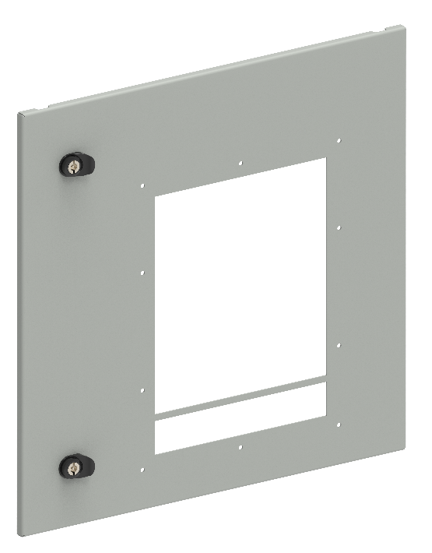
Двери секционные с вырезом для ACB
В, мм | Ш, мм | Артикул | Наименование
600 | 600 | FO-00-ESDAB-060-060 | Дверь секционная внешняя с вырезом для ARMAT ACB типоразмер A/B вык. исп. 3/4P 600х600 мм
600 | 600 | FO-00-ESDD-060-060 | Дверь секционная внешняя с вырезом для ARMAT ACB типоразмер D вык. исп. 3P 600х600 мм
600 | 800 | FO-00-ESDEF-060-080 | Дверь секционная внешняя с вырезом для ARMAT ACB типоразмер E/F вык. исп. 3/4P 600х800 мм
600 | 800 | FO-00-ESDD-060-080 | Дверь секционная внешняя с вырезом для ARMAT ACB типоразмер D вык. исп. 3/4P 600х800 мм
600 | 800 | FO-00-ESDG-060-080 | Дверь секционная внешняя с вырезом для ARMAT ACB типоразмер G вык. исп. 3P 600х800 мм
600 | 1000 | FO-00-ESDG-060-100 | Дверь секционная внешняя с вырезом для ARMAT ACB типоразмер G вык. исп. 3/4P 600х1000 мм
Применение секционных дверей возможно совместно с внешними фальш-панелями, при этом, их необходимо выбирать так, чтобы суммарная высота элементов составляла 1900 мм

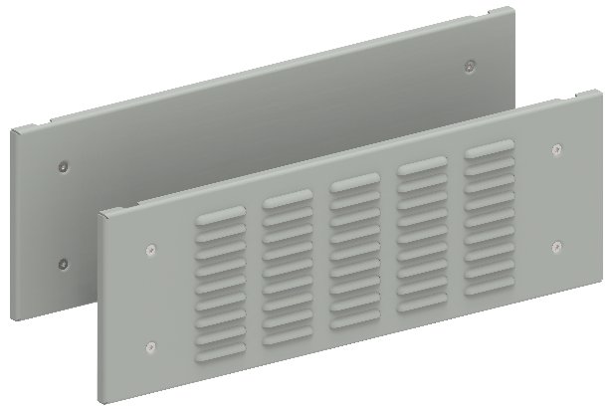
Фальш-панели внешние
В, мм | Ш, мм | Артикул | Наименование
100 | 600 | FO-00-PWSB-010-060 | Фальш-панель внешняя глухая 100х600 мм
150 | 600 | FO-00-PWSB-015-060 | Фальш-панель внешняя глухая 150х600 мм
200 | 600 | FO-00-PWSB-020-060 | Фальш-панель внешняя глухая 200х600 мм
250 | 600 | FO-00-PWSB-025-060 | Фальш-панель внешняя глухая 250х600 мм
300 | 600 | FO-00-PWSB-030-060 | Фальш-панель внешняя глухая 300х600 мм
350 | 600 | FO-00-PWSB-035-060 | Фальш-панель внешняя глухая 350х600 мм
400 | 600 | FO-00-PWSB-040-060 | Фальш-панель внешняя глухая 400х600 мм
450 | 600 | FO-00-PWSB-045-060 | Фальш-панель внешняя глухая 450х600 мм
500 | 600 | FO-00-PWSB-050-060 | Фальш-панель внешняя глухая 500х600 мм
600 | 600 | FO-00-PWSB-060-060 | Фальш-панель внешняя глухая 600х600 мм
100 | 800 | FO-00-PWSB-010-080 | Фальш-панель внешняя глухая 100х800 мм
150 | 800 | FO-00-PWSB-015-080 | Фальш-панель внешняя глухая 150х800 мм
200 | 800 | FO-00-PWSB-020-080 | Фальш-панель внешняя глухая 200х800 мм
250 | 800 | FO-00-PWSB-025-080 | Фальш-панель внешняя глухая 250х800 мм
300 | 800 | FO-00-PWSB-030-080 | Фальш-панель внешняя глухая 300х800 мм
350 | 800 | FO-00-PWSB-035-080 | Фальш-панель внешняя глухая 350х800 мм
400 | 800 | FO-00-PWSB-040-080 | Фальш-панель внешняя глухая 400х800 мм
450 | 800 | FO-00-PWSB-045-080 | Фальш-панель внешняя глухая 450х800 мм
500 | 800 | FO-00-PWSB-050-080 | Фальш-панель внешняя глухая 500х800 мм
600 | 800 | FO-00-PWSB-060-080 | Фальш-панель внешняя глухая 600х800 мм
100 | 600 | FO-00-PWSV-010-060 | Фальш-панель внешняя вентилируемая 100х600 мм
150 | 600 | FO-00-PWSV-015-060 | Фальш-панель внешняя вентилируемая 150х600 мм
200 | 600 | FO-00-PWSV-020-060 | Фальш-панель внешняя вентилируемая 200х600 мм
300 | 600 | FO-00-PWSV-030-060 | Фальш-панель внешняя вентилируемая 300х600 мм
100 | 800 | FO-00-PWSV-010-080 | Фальш-панель внешняя вентилируемая 100х800 мм
150 | 800 | FO-00-PWSV-015-080 | Фальш-панель внешняя вентилируемая 150х800 мм
200 | 800 | FO-00-PWSV-020-080 | Фальш-панель внешняя вентилируемая 200х800 мм
300 | 800 | FO-00-PWSV-030-080 | Фальш-панель внешняя вентилируемая 300х800 мм
100 | 1000 | FO-00-PWSV-010-100 | Фальш-панель внешняя вентилируемая 100х1000 мм
150 | 1000 | FO-00-PWSV-015-100 | Фальш-панель внешняя вентилируемая 150х1000 мм
200 | 1000 | FO-00-PWSV-020-100 | Фальш-панель внешняя вентилируемая 200х1000 мм
300 | 1000 | FO-00-PWSV-030-100 | Фальш-панель внешняя вентилируемая 300х1000 мм
Применение фальш-панелей возможно совместно с внешними секционными дверьми, при этом, их необходимо выбирать так, чтобы суммарная высота элементов составляла 1900 мм

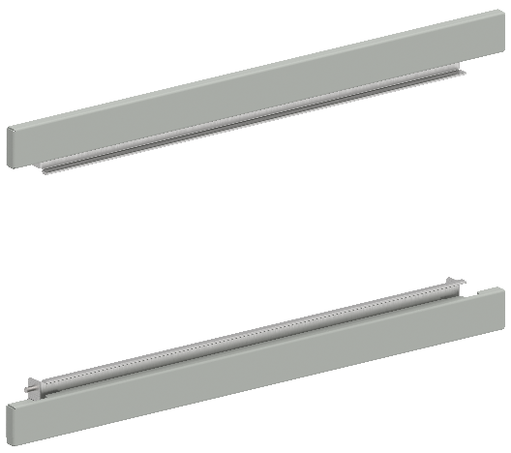
Фальш-панели внешние компенсационные
В, мм | Ш, мм | Артикул | Наименование
- | 600 | FO-00-PWSK-060 | Фальш-панель компенсационная ширина 600 мм (2 шт./упак.)
- | 800 | FO-00-PWSK-080 | Фальш-панель компенсационная ширина 800 мм (2 шт./упак.)
- | 1000 | FO-00-PWSK-100 | Фальш-панель компенсационная ширина 1000 мм (2 шт./упак.)
- | 600 | FO-00-PWCK-060 | Фальш-панель компенсационная ширина 600 мм с вырезом (2 шт./упак.)
- | 800 | FO-00-PWCK-080 | Фальш-панель компенсационная ширина 800 мм с вырезом (2 шт./упак.)
Фальш-панели с вырезом применяются для панелей со встроенным шинным/кабельным отсеком

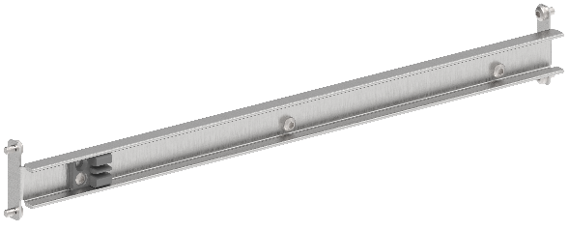
Планки разделения секционных дверей
В, мм | Ш, мм | Артикул | Наименование
- | 600 | FO-00-ESDP-060 | Планка разделения секционных дверей в шкаф шириной 600 мм
- | 800 | FO-00-ESDP-080 | Планка разделения секционных дверей в шкаф шириной 800 мм
- | 1000 | FO-00-ESDP-100 | Планка разделения секционных дверей в шкаф шириной 1000 мм

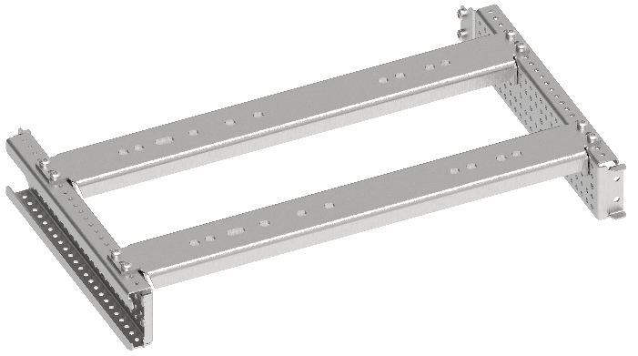
Комплекты установочные для ACB
В, мм | Ш, мм | Артикул | Наименование
600 | 600 | FO-00-ABD-060-060 | Комплект установочный ARMAT ACB типоразмер A/B 3/4P D 3P 600х600
600 | 800 | FO-00-EF-060-080 | Комплект установочный ARMAT ACB типоразмер E/F 3/4P 600х800
600 | 800 | FO-00-ABD-060-080 | Комплект установочный ARMAT ACB типоразмер A/B/D 3/4P 600х800
600 | 800 | FO-00-EFG-060-080 | Комплект установочный ARMAT ACB типоразмер G 3P E/F 3/4P 600х800
600 | 1000 | FO-00-G-060-100 | Комплект установочный ARMAT ACB типоразмер G 3/4P 600х1000
Указанные значения высоты обусловлены габаритами секционных дверей с вырезом для ACB

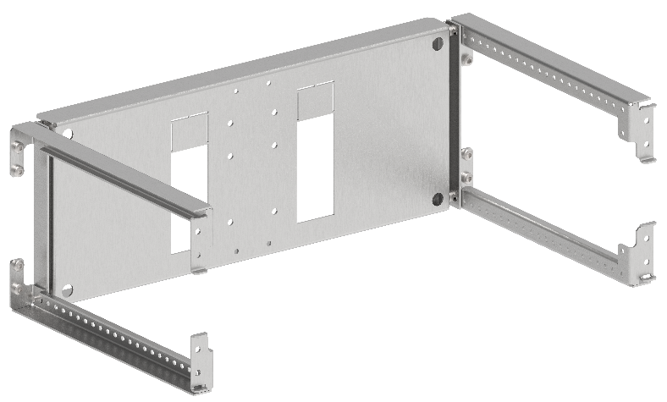
Комплекты установочные для MCCB (горизонтальная установка)
В, мм | Ш, мм | Артикул | Наименование
200 | 600 | FO-00-ADVT-020-060 | Комплект горизонтальной установки ARMAT MCCB типоразмер A/D втычного исполнения 3/4P 200х600 мм
200 | 600 | FO-00-ADF-020-060 | Комплект горизонтальной установки ARMAT MCCB типоразмер A/D фиксированного исполнения 3/4P 200х600 мм
200 | 600 | FO-00-GVT-020-060 | Комплект горизонтальной установки ARMAT MCCB типоразмер G втычного исполнения 3/4P 200х600 мм
200 | 600 | FO-00-GF-020-060 | Комплект горизонтальной установки ARMAT MCCB типоразмер G фиксированного исполнения 3/4P 200х600 мм
350 | 600 | FO-00-HIW-035-060 | Комплект горизонтальной установки ARMAT MCCB типоразмер H/I выкатного исполнения 3/4P 350х600 мм
300 | 600 | FO-00-HIVT-030-060 | Комплект горизонтальной установки ARMAT MCCB типоразмер H/I втычного исполнения 3/4P 300х600 мм
300 | 600 | FO-00-HIF-030-060 | Комплект горизонтальной установки ARMAT MCCB типоразмер H/I фиксированного исполнения 3/4P 300х600 мм
250 | 600 | FO-00-HIF-025-060 | Комплект горизонтальной установки ARMAT MCCB типоразмер H/I фиксированного исполнения 3P 250х600 мм
250 | 600 | FO-00-HIVT-025-060 | Комплект горизонтальной установки ARMAT MCCB типоразмер H/I втычного исполнения 3P 250х600 мм
300 | 600 | FO-00-HIW-030-060 | Комплект горизонтальной установки ARMAT MCCB типоразмер H/I выкатного исполнения 3P 300х600 мм

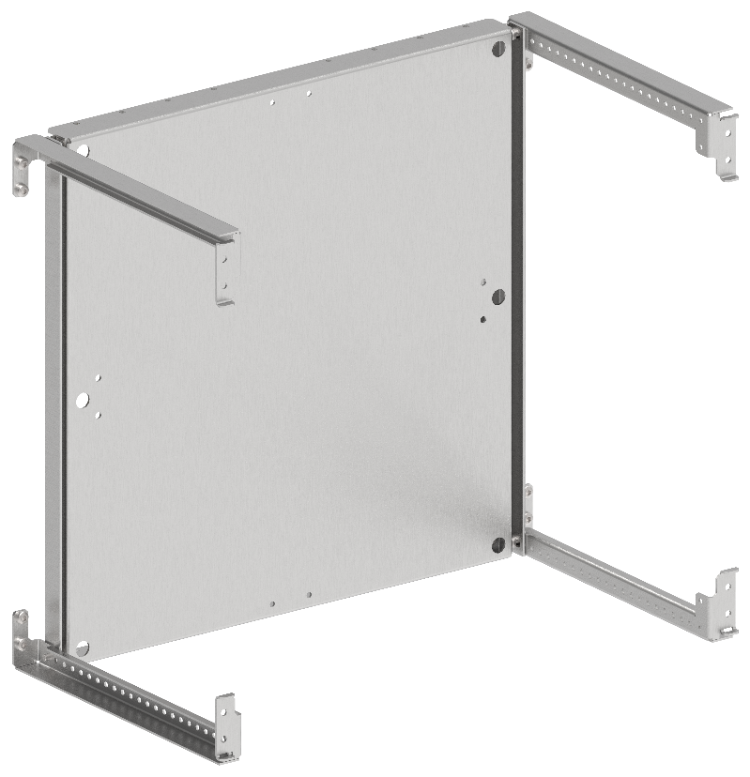
Комплекты монтажных плат
В, мм | Ш, мм | Артикул | Наименование
400 | 600 | FO-00-MPR-040-060 | Панель монтажная поворотная 400×600 мм
500 | 600 | FO-00-MPR-050-060 | Панель монтажная поворотная 500×600 мм
600 | 600 | FO-00-MPR-060-060 | Панель монтажная поворотная 600×600 мм
400 | 800 | FO-00-MPR-040-080 | Панель монтажная поворотная 400×800 мм
500 | 800 | FO-00-MPR-050-080 | Панель монтажная поворотная 500×800 мм
600 | 800 | FO-00-MPR-060-080 | Панель монтажная поворотная 600×800 мм
400 | 1000 | FO-00-MPR-040-100 | Панель монтажная поворотная 400х1000 мм
500 | 1000 | FO-00-MPR-050-100 | Панель монтажная поворотная 500х1000 мм
600 | 1000 | FO-00-MPR-060-100 | Панель монтажная поворотная 600х1000 мм
200 | 600 | FO-00-MPU-020-060 | Панель монтажная универсальная 200×600 мм
250 | 600 | FO-00-MPU-025-060 | Панель монтажная универсальная 250×600 мм
300 | 600 | FO-00-MPU-030-060 | Панель монтажная универсальная 300×600 мм
350 | 600 | FO-00-MPU-035-060 | Панель монтажная универсальная 350×600 мм
400 | 600 | FO-00-MPU-040-060 | Панель монтажная универсальная 400×600 мм
450 | 600 | FO-00-MPU-045-060 | Панель монтажная универсальная 450×600 мм
500 | 600 | FO-00-MPU-050-060 | Панель монтажная универсальная 500×600 мм
600 | 600 | FO-00-MPU-060-060 | Панель монтажная универсальная 600×600 мм
200 | 800 | FO-00-MPU-020-080 | Панель монтажная универсальная 200×800 мм
250 | 800 | FO-00-MPU-025-080 | Панель монтажная универсальная 250×800 мм
300 | 800 | FO-00-MPU-030-080 | Панель монтажная универсальная 300×800 мм
350 | 800 | FO-00-MPU-035-080 | Панель монтажная универсальная 350×800 мм
400 | 800 | FO-00-MPU-040-080 | Панель монтажная универсальная 400×800 мм
450 | 800 | FO-00-MPU-045-080 | Панель монтажная универсальная 450×800 мм
500 | 800 | FO-00-MPU-050-080 | Панель монтажная универсальная 500×800 мм
600 | 800 | FO-00-MPU-060-080 | Панель монтажная универсальная 600×800 мм
200 | 1000 | FO-00-MPU-020-100 | Панель монтажная универсальная 200х1000 мм
250 | 1000 | FO-00-MPU-025-100 | Панель монтажная универсальная 250х1000 мм
300 | 1000 | FO-00-MPU-300-100 | Панель монтажная универсальная 300х1000 мм
350 | 1000 | FO-00-MPU-035-100 | Панель монтажная универсальная 350х1000 мм
400 | 1000 | FO-00-MPU-040-100 | Панель монтажная универсальная 400х1000 мм
450 | 1000 | FO-00-MPU-045-100 | Панель монтажная универсальная 450х1000 мм
500 | 1000 | FO-00-MPU-050-100 | Панель монтажная универсальная 500х1000 мм
600 | 1000 | FO-00-MPU-060-100 | Панель монтажная универсальная 600х1000 мм

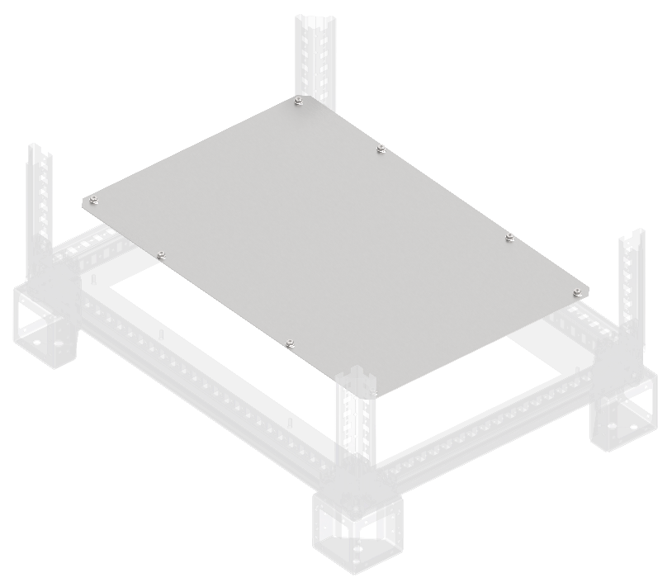
Фланцы основания сплошные
Ш, мм | Г, мм | Артикул | Наименование
400 | 800 | FO-00-FBS-040-080 | Фланец основания сплошной в шкаф 400х800 мм
600 | 800 | FO-00-FBS-060-080 | Фланец основания сплошной в шкаф 600х800 мм
800 | 800 | FO-00-FBS-080-080 | Фланец основания сплошной в шкаф 800х800 мм
1000 | 800 | FO-00-FBS-100-080 | Фланец основания сплошной в шкаф 1000х800 мм
400 | 1000 | FO-00-FBS-040-100 | Фланец основания сплошной в шкаф 400х1000 мм
600 | 1000 | FO-00-FBS-060-100 | Фланец основания сплошной в шкаф 600х1000 мм
800 | 1000 | FO-00-FBS-080-100 | Фланец основания сплошной в шкаф 800х1000 мм
1000 | 1000 | FO-00-FBS-100-100 | Фланец основания сплошной в шкаф 1000х1000 мм
200 | 800 | FO-00-FBCS-020-080 | Фланец основания встроенного отсека сплошной 200х800 мм
400 | 800 | FO-00-FBCS-040-080 | Фланец основания встроенного отсека сплошной 400х800 мм
200 | 1000 | FO-00-FBCS-020-100 | Фланец основания встроенного отсека сплошной 200х1000 мм
400 | 1000 | FO-00-FBCS-040-100 | Фланец основания встроенного отсека сплошной 400х1000 мм

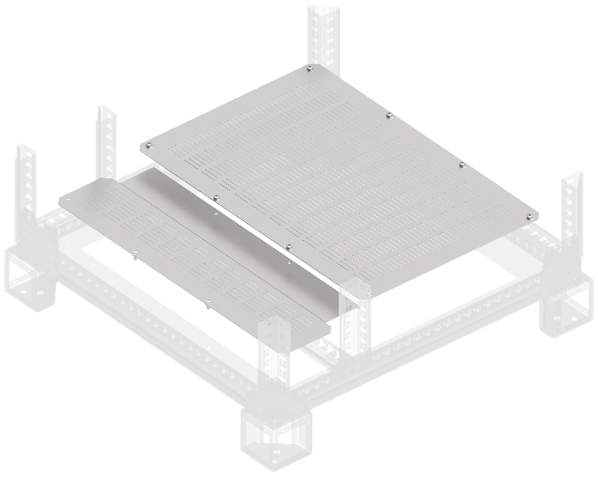
Фланцы основания вентилируемые
Ш, мм | Г, мм | Артикул | Наименование
400 | 800 | FO-00-FBV-040-080 | Фланец основания вентилируемый в шкаф 400х800 мм
600 | 800 | FO-00-FBV-060-080 | Фланец основания вентилируемый в шкаф 600х800 мм
800 | 800 | FO-00-FBV-080-080 | Фланец основания вентилируемый в шкаф 800х800 мм
1000 | 800 | FO-00-FBV-100-080 | Фланец основания вентилируемый в шкаф 1000х800 мм
400 | 1000 | FO-00-FBV-040-100 | Фланец основания вентилируемый в шкаф 400х1000 мм
600 | 1000 | FO-00-FBV-060-100 | Фланец основания вентилируемый в шкаф 600х1000 мм
800 | 1000 | FO-00-FBV-080-100 | Фланец основания вентилируемый в шкаф 800х1000 мм
1000 | 1000 | FO-00-FBV-100-100 | Фланец основания вентилируемый в шкаф 1000х1000 мм
200 | 800 | FO-00-FBCV-020-080 | Фланец основания встроенного отсека вентилируемый 200х800 мм
400 | 800 | FO-00-FBCV-020-100 | Фланец основания встроенного отсека вентилируемый 200х1000 мм
200 | 1000 | FO-00-FBCV-040-080 | Фланец основания встроенного отсека вентилируемый 400х800 мм
400 | 1000 | FO-00-FBCV-040-100 | Фланец основания встроенного отсека вентилируемый 400х1000 мм

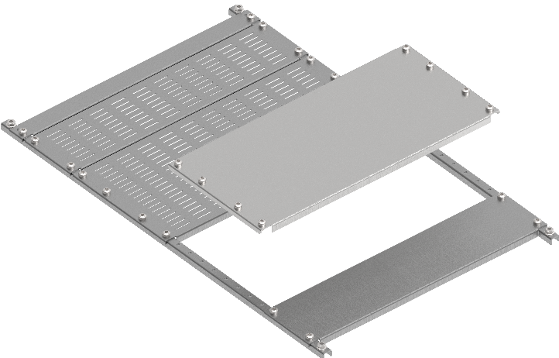
Панели нижние наборные
Ш, мм | Г, мм | Артикул | Наименование
400 | 800 | FO-00-PLT-040-080 | Панель нижняя наборная в шкаф 400х800 мм
600 | 800 | FO-00-PLT-060-080 | Панель нижняя наборная в шкаф 600х800 мм
800 | 800 | FO-00-PLT-080-080 | Панель нижняя наборная в шкаф 800х800 мм
400 | 1000 | FO-00-PLT-040-100 | Панель нижняя наборная в шкаф 400х1000 мм
600 | 1000 | FO-00-PLT-060-100 | Панель нижняя наборная в шкаф 600х1000 мм
800 | 1000 | FO-00-PLT-080-100 | Панель нижняя наборная в шкаф 800х1000 мм
400 | 100 | FO-00-PLTP-010-040 | Заглушка панели нижней наборной 100 мм в шкаф шириной 400 мм
600 | 100 | FO-00-PLTP-010-060 | Заглушка панели нижней наборной 100 мм в шкаф шириной 600 мм
800 | 100 | FO-00-PLTP-010-080 | Заглушка панели нижней наборной 100 мм в шкаф шириной 800 мм
400 | 200 | FO-00-PLTP-020-040 | Заглушка панели нижней наборной 200 мм в шкаф шириной 400 мм
600 | 200 | FO-00-PLTP-020-060 | Заглушка панели нижней наборной 200 мм в шкаф шириной 600 мм
800 | 200 | FO-00-PLTP-020-080 | Заглушка панели нижней наборной 200 мм в шкаф шириной 800 мм
400 | 100 | FO-00-PLTV-010-040 | Заглушка панели нижней наборной вентилируемой 100 мм в шкаф шириной 400 мм
600 | 100 | FO-00-PLTV-010-060 | Заглушка панели нижней наборной вентилируемой 100 мм в шкаф шириной 600 мм
800 | 100 | FO-00-PLTV-010-080 | Заглушка панели нижней наборной вентилируемой 100 мм в шкаф шириной 800 мм
400 | 200 | FO-00-PLTV-020-040 | Заглушка панели нижней наборной вентилируемой 200 мм в шкаф шириной 400 мм
600 | 200 | FO-00-PLTV-020-060 | Заглушка панели нижней наборной вентилируемой 200 мм в шкаф шириной 600 мм
800 | 200 | FO-00-PLTV-020-080 | Заглушка панели нижней наборной вентилируемой 200 мм в шкаф шириной 800 мм

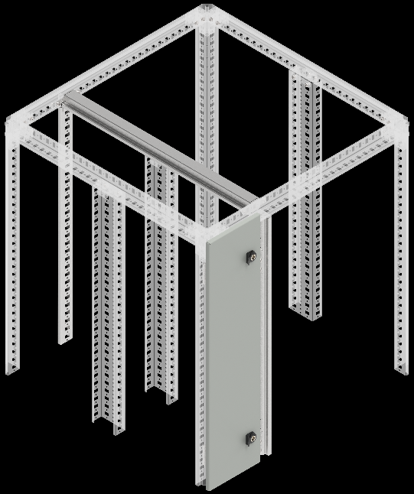
Встроенный отсек
В, мм | Г, мм | Артикул | Наименование
2000 | - | FO-00-PRVV-200 | Профиль вертикальный встроенного отсека 2000мм
- | 800 | FO-00-PRHV-080 | Профиль горизонтальный встроенного отсека глубина 800 мм (2 шт./упак.)
- | 1000 | FO-00-PRHV-100 | Профиль горизонтальный встроенного отсека глубина 1000 мм (2 шт./упак.)

Двери встроенного отсека
В, мм | Ш, мм | Артикул | Наименование
2000 | 400 | FO-00-DBC-200-040 | Дверь встроенного отсека 2000х400 мм
2000 | 200 | FO-00-DBC-200-020 | Дверь встроенного отсека 2000х200 мм

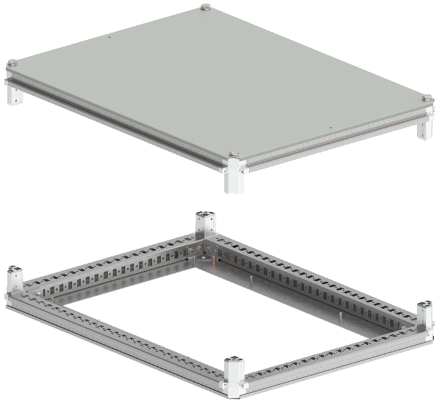
Крыша и основание
В, мм | Ш, мм | Артикул | Наименование
400 | 800 | FO-00-KOF-040-080 | Крыша и основание (под фланец) 400х800 мм
600 | 800 | FO-00-KOF-060-080 | Крыша и основание (под фланец) 600х800 мм
800 | 800 | FO-00-KOF-080-080 | Крыша и основание (под фланец) 800х800 мм
1000 | 800 | FO-00-KOF-100-080 | Крыша и основание (под фланец) 1000х800 мм
400 | 1000 | FO-00-KOF-040-100 | Крыша и основание (под фланец) 400х1000 мм
600 | 1000 | FO-00-KOF-060-100 | Крыша и основание (под фланец) 600х1000 мм
800 | 1000 | FO-00-KOF-080-100 | Крыша и основание (под фланец) 800х1000 мм
1000 | 1000 | FO-00-KOF-100-100 | Крыша и основание (под фланец) 1000х1000 мм

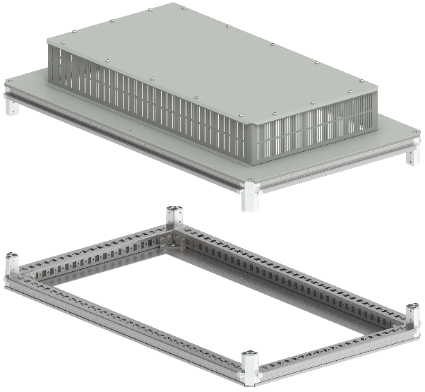
Крыша и основание вентилируемые
В, мм | Ш, мм | Артикул | Наименование
600 | 800 | FO-00-KOF-060-080-31 | Крыша и основание (под фланец) 600х800 мм IP31
800 | 800 | FO-00-KOF-080-080-31 | Крыша и основание (под фланец) 800х800 мм IP31
600 | 1000 | FO-00-KOF-060-100-31 | Крыша и основание (под фланец) 600х1000 мм IP31
800 | 1000 | FO-00-KOF-080-100-31 | Крыша и основание (под фланец) 800х1000 мм IP31
1000 | 1000 | FO-00-KOF-100-100-31 | Крыша и основание (под фланец) 1000х1000 мм IP31

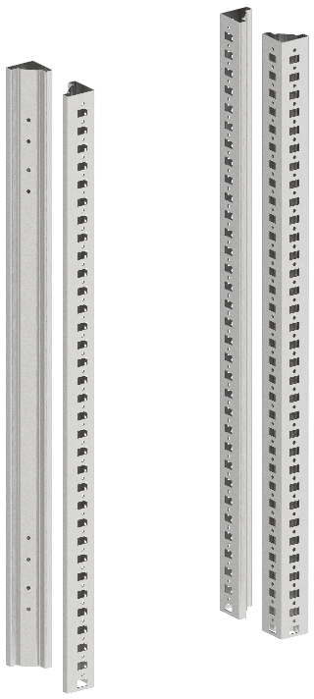
Вертикальные стойки каркаса
В, мм | Ш, мм | Артикул | Наименование
2000 | - | YKM40D-FO-ST-200 | Стойка вертикальная 2000 мм (4 шт./компл.)
2000 | - | FO-00-STD-200 | Стойка дополнительная вертикальная 2000 мм

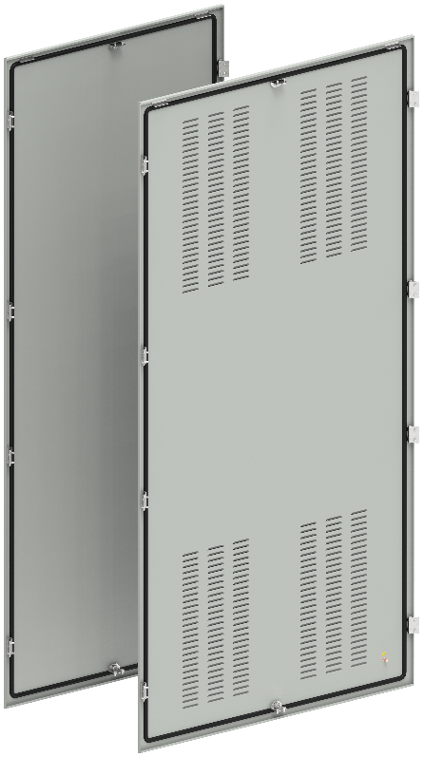
Панели задние
В, мм | Ш, мм | Артикул | Наименование
2000 | 400 | YKM40D-FO-FP-200-040-54 | Панель задняя 2000х400 мм IP54
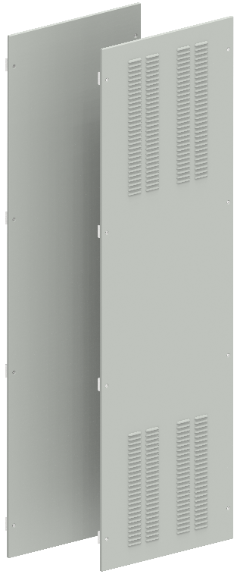
2000 | 600 | YKM40D-FO-FP-200-060-54 | Панель задняя 2000х600 мм IP54
2000 | 800 | YKM40D-FO-FP-200-080-54 | Панель задняя 2000х800 мм IP54
2000 | 1000 | YKM40D-FO-FP-200-100-54 | Панель задняя 2000х1000 мм IP54
2000 | 400 | FO-00-PBV-200-040 | Панель задняя вентилируемая 2000х400 мм
2000 | 600 | FO-00-PBV-200-060 | Панель задняя вентилируемая 2000х600 мм
2000 | 800 | FO-00-PBV-200-080 | Панель задняя вентилируемая 2000х800 мм
2000 | 1000 | FO-00-PBV-200-100 | Панель задняя вентилируемая 2000х1000 мм

Панели боковые
В, мм | Ш, мм | Артикул | Наименование
2000 | 800 | YKM40D-FO-SP-200-080-54 | Панель боковая 2000х800 мм IP54 (2 шт./компл)
2000 | 800 | FO-00-PSV-200-080-31 | Панель боковая вентилируемая 2000х800мм IP31 (2 шт./компл.)
2000 | 1000 | FO-00-PSV-200-100-31 | Панель боковая вентилируемая 2000х1000мм IP31 (2 шт./компл.)

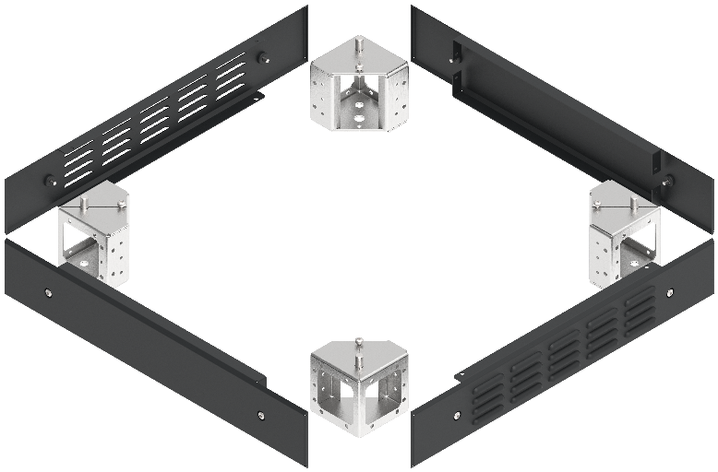
Элементы цоколя
В, мм | Ш, мм | Артикул | Наименование
100 | - | FO-00D-KC-010-7035 | Комплект угловых элементов цоколя (4 шт./компл.)
100 | 400 | FO-00D-PC-010-040-7021 | Комплект панели цоколя 100х400мм RAL7021 (2 шт./компл.)
100 | 600 | FO-00D-PC-010-060-7021 | Комплект панели цоколя 100х600мм RAL7021 (2 шт./компл.)
100 | 800 | FO-00D-PC-010-080-7021 | Комплект панели цоколя 100х800мм RAL7021 (2 шт./компл.)
100 | 1000 | FO-00D-PC-010-100-7021 | Комплект панели цоколя 100х1000мм RAL7021 (2 шт./компл.)
100 | 400 | FO-00D-PCV-010-040-7021 | Панель цоколя вентилируемая 100х400 мм RAL7021 (2 шт./компл.)
100 | 600 | FO-00D-PCV-010-060-7021 | Панель цоколя вентилируемая 100х600 мм RAL7021 (2 шт./компл.)
100 | 800 | FO-00D-PCV-010-080-7021 | Панель цоколя вентилируемая 100х800 мм RAL7021 (2 шт./компл.)
100 | 1000 | FO-00D-PCV-010-100-7021 | Панель цоколя вентилируемая 100х1000 мм RAL7021 (2 шт./компл.)

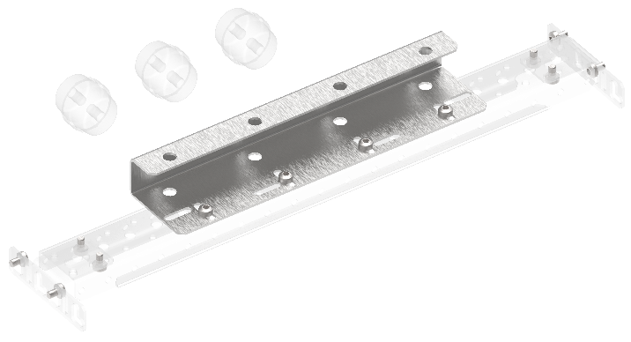
 |  | Комплект планки опорных изоляторов
 |  | Артикул | Наименование
 |  | FO-00-SIAB | Комплект планки опорных изоляторов ARMAT ACB типоразмер A/B 3/4P
 |  | FO-00-SID | Комплект планки опорных изоляторов ARMAT ACB типоразмер D 3/4P
 |  | FO-00-SID3P | Комплект планки опорных изоляторов ARMAT ACB типоразмер D 3P
 |  | FO-00-SIEF | Комплект планки опорных изоляторов ARMAT ACB типоразмер E (до 3200А) F 3/4P
 |  | FO-00-SIE | Комплект планки опорных изоляторов ARMAT ACB типоразмер E (до 2000А) 3/4P
 |  | FO-00-SIG | Комплект планки опорных изоляторов ARMAT ACB типоразмер G 3/4P

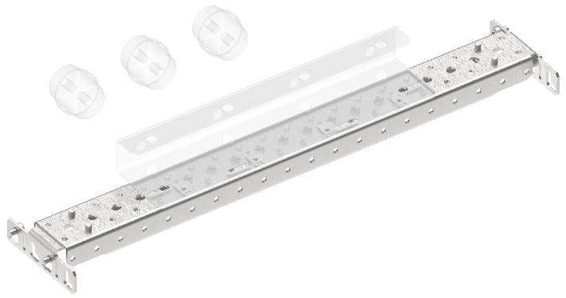
Профиль монтажный 50х25
Ш, мм | Г, мм | Артикул | Наименование
400 | - | FO-00-PRM-040 | Профиль монтажный 50×25 в шкаф 400 мм (2 шт./упак.)
600 | - | FO-00-PRM-060 | Профиль монтажный 50×25 в шкаф 600 мм (2 шт./упак.)
800 | - | FO-00-PRM-080 | Профиль монтажный 50×25 в шкаф 800 мм (2 шт./упак.)
1000 | - | FO-00-PRM-1000 | Профиль монтажный 50×25 в шкаф 1000 мм (2 шт./упак.)
- | - | FO-00-BPRM-1 | Кронштейн профиля монтажного 50×25 типа 1 (2 шт./упак.)
- | - | FO-00-BPRM-2 | Кронштейн профиля монтажного 50×25 типа 2 (2 шт./упак.)

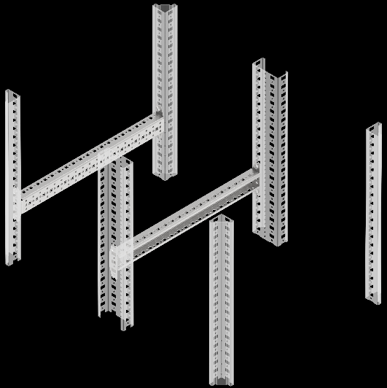
Рейка монтажная тип C
Ш, мм | Г, мм | Артикул | Наименование
400 | - | FO-00-VRC-040 | Рейка монтажная типа C 400 мм (2 шт./упак.)
600 | - | FO-00-VRC-060 | Рейка монтажная типа C 600 мм (2 шт./упак.)
800 | - | FO-00-VRC-080 | Рейка монтажная типа C 800 мм (2 шт./упак.)
1000 | - | FO-00-VRC-100 | Рейка монтажная тип C 1000 мм (2 шт./упак.)

 |  | Элементы для крепления кабелей
 |  | Артикул | Наименование
 |  | YDN30-0200 | DIN-рейка С-типа 30х15х16 мм оцинкованная 200 см
 |  | YCC10-30-06-014 | Зажим кабельный для С-профиля диаметр кабеля 6-14 мм
 |  | YCC10-30-12-018 | Зажим кабельный для С-профиля диаметр кабеля 12-18 мм
 |  | YCC10-30-18-022 | Зажим кабельный для С-профиля диаметр кабеля 18-22 мм
 |  | YCC10-30-22-030 | Зажим кабельный для С-профиля диаметр кабеля 22-30 мм
 |  | YCC10-30-30-038 | Зажим кабельный для С-профиля диаметр кабеля 30-38 мм
 |  | YCC10-30-38-042 | Зажим кабельный для С-профиля диаметр кабеля 38-42мм
 |  | YCC10-30-42-050 | Зажим кабельный для С-профиля диаметр кабеля 42-50 мм
 |  | YCC10-30-50-064 | Зажим кабельный для С-профиля диаметр кабеля 50-64 мм

 | Кронштейны
 | Позиция | Артикул | Наименование
 | 1 | FO-00-NPE-1 | Кронштейн N-PE тип 1 (2 шт./упак.)
 | 2 | FO-00-NPE-2 | Кронштейн N-PE тип 2 (2 шт./упак.)
 | 3 | FO-00-BCU | Кронштейн присоединительного узла (2 шт./упак.)
 | 4 | FO-00D-BSW | Кронштейн для монтажа концевого выключателя
 | 5 | FO-00-BSB-IEK | Кронштейн системы сборных шин (2 шт./упак.)

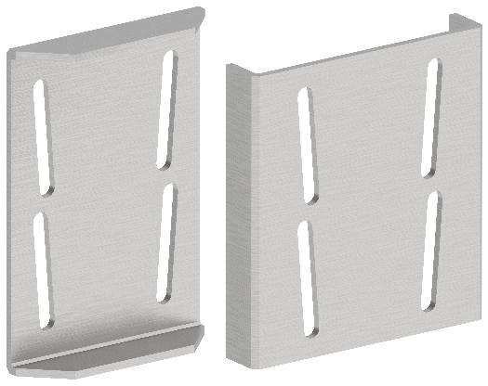
 |  | Элементы для соединения панелей
 |  | Артикул | Наименование
 |  | YKM40D-FO-JK-200-54 | Комплект для соединения шкафов IP54
 |  | FO-00-CPL | Пластина соединительная (8 шт./компл.)
 |  | FO-00-SL | Уплотнитель самоклеящийся 9м

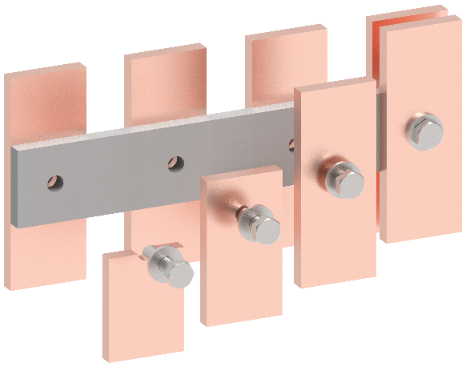
 |  | Проставка диэлектрическая
 |  | Артикул | Наименование
 |  | FO-00-DISB-200-005 | Проставка диэлектрическая промежуточная сборных шин 2000х50х5
 |  | FO-00-DISB-200-005-001 | Проставка диэлектрическая промежуточная сборных шин 2000х50х10

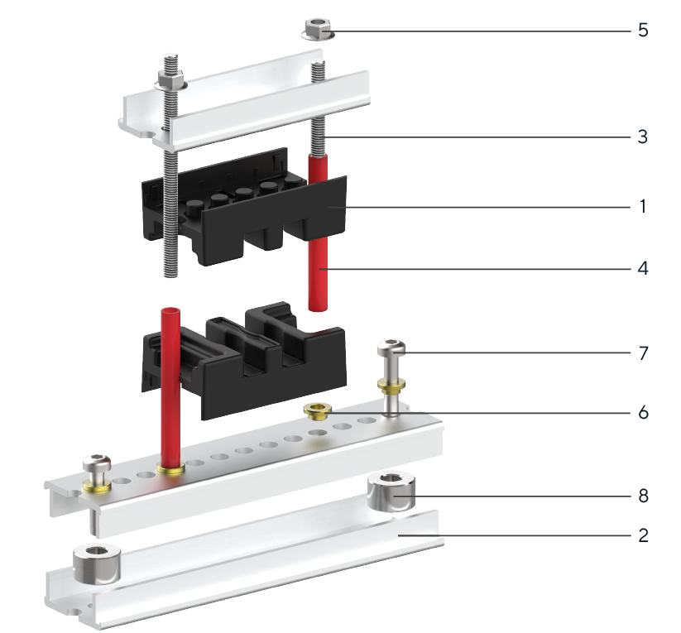
 | Элементы системы сборных шин
 | Позиция | Артикул | Наименование
 | 1 | YIS40-05-02-050 | Изолятор шинодержателя 50-5-2
 | 1 | YIS40-05-04-075 | Изолятор шинодержателя 75-5-4
 | 1 | YIS40-05-04-087 | Изолятор шинодержателя 87-5-4
 | 1 | YIS40-10-01-050 | Изолятор шинодержателя 50-10-1
 | 1 | YIS40-10-02-075 | Изолятор шинодержателя 75-10-2
 | 1 | YIS40-10-03-087 | Изолятор шинодержателя 87-10-3
 | 1 | YIS40-10-04-100 | Изолятор шинодержателя 100-10-4
 | 2 | YIS40D-PS-210 | Профиль алюминиевый с перфорацией длина 2100 мм
 | 3 | YIS40D-SH-06 | Шпилька резьбовая М6
 | 4 | YIS40D-TS-08 | Трубка изоляционная 8х1
 | 5 | YIS40D-GF-06 | Гайка фланцевая М6
 | 6 | YIS40D-GS-06 | Гайка стальная круглая М6
 | 7 | FO-00D-VTORX-M6X30-020 | Винт М6×30 самонарезающий с полукруглой головкой, шлиц TORX30 DIN 7500 С (20 шт./упак.)
 | 8 | YIS51D-VS-08 | Втулка опорная М8х12/20
 | 9 | FO-00D-EN-M8-020 | Гайка закладная М8 в каркасный профиль (20 шт./упак.)
 | 10 | YIS40D-BF-08 | Болт с фланцем М8х35
 | Позиции 6 и 7 необходимы для установки в круглое отверстие профиля. Две гайки позиции используются для крепления к несущему профилю или основанию, оставшиеся для крепления шпилек. Позиции 9 и 10 необходимы для установки в прямоугольное отверстие профиля.

Элементы секционирования
ГЛАВНАЯ

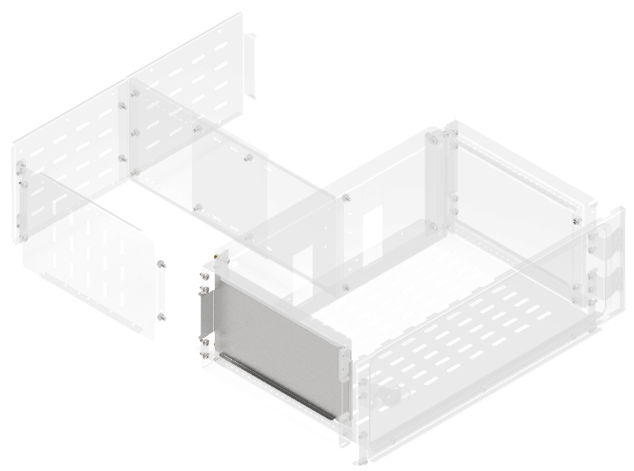
Перегородка аппаратного отсека боковая вертикальная сплошная
В, мм | Г, мм | Артикул | Наименование
200 | 400 | FO-00-PVHC-020 | Перегородка аппаратного отсека боковая вертикальная сплошная высота 200 мм
250 | 400 | FO-00-PVHC-025 | Перегородка аппаратного отсека боковая вертикальная сплошная высота 250 мм
300 | 400 | FO-00-PVHC-030 | Перегородка аппаратного отсека боковая вертикальная сплошная высота 300 мм
350 | 400 | FO-00-PVHC-035 | Перегородка аппаратного отсека боковая вертикальная сплошная высота 350 мм
400 | 400 | FO-00-PVHC-040 | Перегородка аппаратного отсека боковая вертикальная сплошная высота 400 мм
450 | 400 | FO-00-PVHC-045 | Перегородка аппаратного отсека боковая вертикальная сплошная высота 450 мм
500 | 400 | FO-00-PVHC-050 | Перегородка аппаратного отсека боковая вертикальная сплошная высота 500 мм
600 | 400 | FO-00-PVHC-060 | Перегородка аппаратного отсека боковая вертикальная сплошная высота 600мм

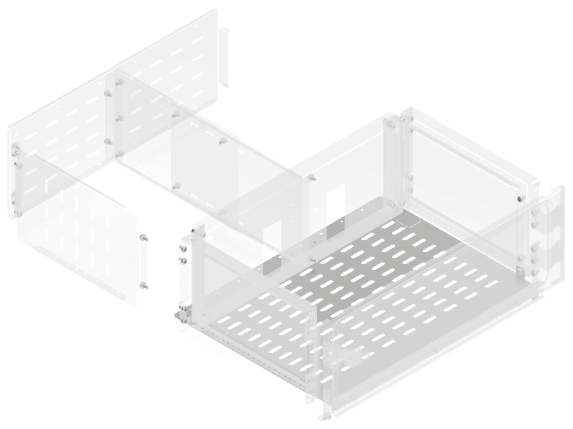
Перегородка секционирования горизонтальная аппаратного отсека
Ш, мм | Г, мм | Артикул | Наименование
400 | 400 | FO-00-SWHR-040 | Перегородка секционирования горизонтальная аппаратного отсека ширина 400 мм
600 | 400 | FO-00-SWHR-060 | Перегородка секционирования горизонтальная аппаратного отсека ширина 600 мм
800 | 400 | FO-00-SWHR-080 | Перегородка секционирования горизонтальная аппаратного отсека ширина 800 мм
1000 | 400 | FO-00-SWHR-100 | Перегородка секционирования горизонтальная аппаратного отсека ширина 1000 мм

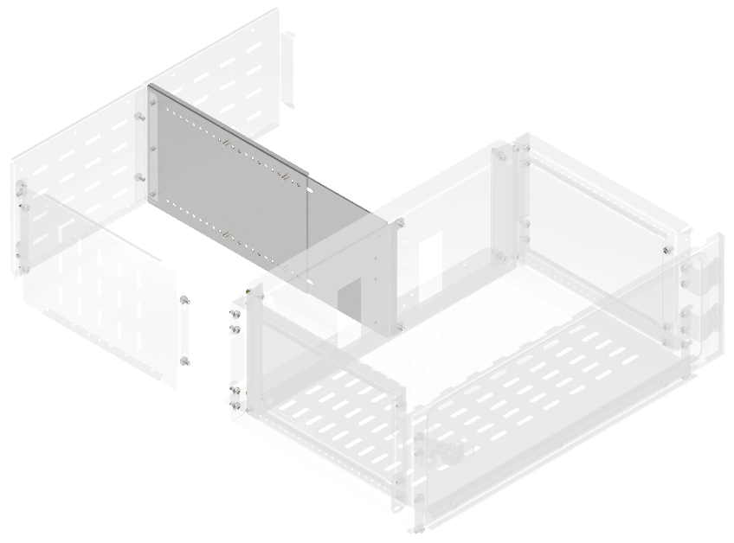
Перегородка секционирования вертикальная для вертикального шинного отсека
Ш, мм | Г, мм | Артикул | Наименование
200 | 400 | FO-00-SWVB-020-040 | Перегородка секционирования вертикальная для вертикального шинного отсека 200х400 мм в шкаф глубиной 800 мм
250 | 400 | FO-00-SWVB-025-040 | Перегородка секционирования вертикальная для вертикального шинного отсека 250х400 мм в шкаф глубиной 800 мм
300 | 400 | FO-00-SWVB-030-040 | Перегородка секционирования вертикальная для вертикального шинного отсека 300х400 мм в шкаф глубиной 800 мм
350 | 400 | FO-00-SWVB-035-040 | Перегородка секционирования вертикальная для вертикального шинного отсека 350х400 мм в шкаф глубиной 800 мм
400 | 400 | FO-00-SWVB-040-040 | Перегородка секционирования вертикальная для вертикального шинного отсека 400х400 мм в шкаф глубиной 800 мм
450 | 400 | FO-00-SWVB-045-040 | Перегородка секционирования вертикальная для вертикального шинного отсека 450х400 мм в шкаф глубиной 800 мм
500 | 400 | FO-00-SWVB-050-040 | Перегородка секционирования вертикальная для вертикального шинного отсека 500х400 мм в шкаф глубиной 800 мм
600 | 400 | FO-00-SWVB-060-040 | Перегородка секционирования вертикальная для вертикального шинного отсека 600х400 мм в шкаф глубиной 800 мм
200 | 600 | FO-00-SWVB-020-060 | Перегородка секционирования вертикальная для вертикального шинного отсека 200х600 мм в шкаф глубиной 1000 мм
250 | 600 | FO-00-SWVB-025-060 | Перегородка секционирования вертикальная для вертикального шинного отсека 250х600 мм в шкаф глубиной 1000 мм
300 | 600 | FO-00-SWVB-030-060 | Перегородка секционирования вертикальная для вертикального шинного отсека 300х600 мм в шкаф глубиной 1000 мм
350 | 600 | FO-00-SWVB-035-060 | Перегородка секционирования вертикальная для вертикального шинного отсека 350х600 мм в шкаф глубиной 1000 мм
400 | 600 | FO-00-SWVB-040-060 | Перегородка секционирования вертикальная для вертикального шинного отсека 400х600 мм в шкаф глубиной 1000 мм
450 | 600 | FO-00-SWVB-045-060 | Перегородка секционирования вертикальная для вертикального шинного отсека 450х600 мм в шкаф глубиной 1000 мм
500 | 600 | FO-00-SWVB-050-060 | Перегородка секционирования вертикальная для вертикального шинного отсека 500х600 мм в шкаф глубиной 1000 мм
600 | 600 | FO-00-SWVB-060-060 | Перегородка секционирования вертикальная для вертикального шинного отсека 600х600 мм в шкаф глубиной 1000 мм

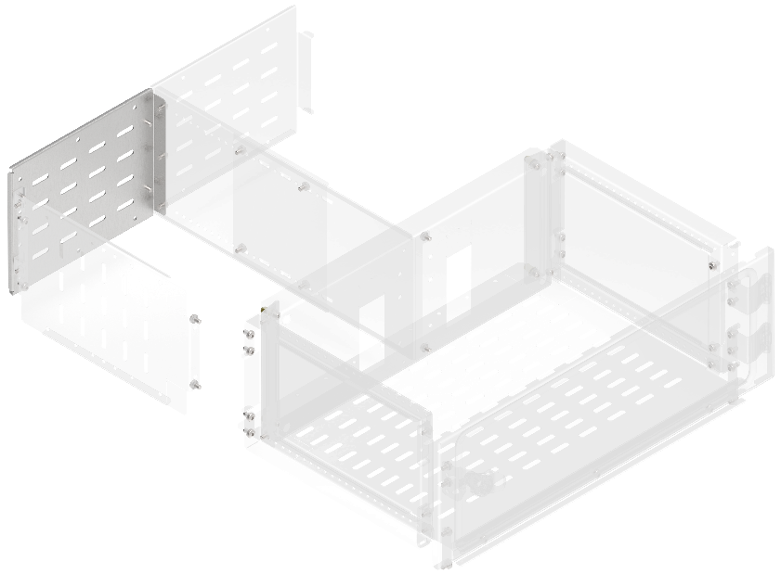
Перегородка секционирования задняя для вертикального кабельного отсека
В, мм | Ш, мм | Артикул | Наименование
200 | - | FO-00-SWFB-020 | Перегородка секционирования задняя для вертикального шинного отсека высота 200 мм в шкаф шириной 600 мм
250 | - | FO-00-SWFB-025 | Перегородка секционирования задняя для вертикального шинного отсека высота 250 мм в шкаф шириной 600 мм
300 | - | FO-00-SWFB-030 | Перегородка секционирования задняя для вертикального шинного отсека высота 300 мм в шкаф шириной 600 мм
350 | - | FO-00-SWFB-035 | Перегородка секционирования задняя для вертикального шинного отсека высота 350 мм в шкаф шириной 600 мм
400 | - | FO-00-SWFB-040 | Перегородка секционирования задняя для вертикального шинного отсека высота 400 мм в шкаф шириной 600 мм
450 | - | FO-00-SWFB-045 | Перегородка секционирования задняя для вертикального шинного отсека высота 450 мм в шкаф шириной 600 мм
500 | - | FO-00-SWFB-050 | Перегородка секционирования задняя для вертикального шинного отсека высота 500 мм в шкаф шириной 600 мм
600 | - | FO-00-SWFB-060 | Перегородка секционирования задняя для вертикального шинного отсека высота 600 мм в шкаф шириной 600 мм

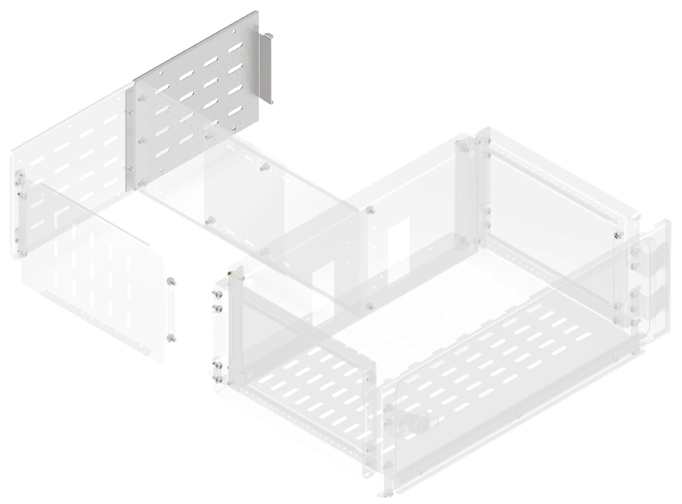
Перегородка секционирования задняя для вертикального шинного отсека
В, мм | Ш, мм | Артикул | Наименование
200 | - | FO-00-SWFC-020 | Перегородка секционирования задняя для вертикального кабельного отсека высота 200 мм в шкаф шириной 600 мм
250 | - | FO-00-SWFC-025 | Перегородка секционирования задняя для вертикального кабельного отсека высота 250 мм в шкаф шириной 600 мм
300 | - | FO-00-SWFC-030 | Перегородка секционирования задняя для вертикального кабельного отсека высота 300 мм в шкаф шириной 600 мм
350 | - | FO-00-SWFC-035 | Перегородка секционирования задняя для вертикального кабельного отсека высота 350 мм в шкаф шириной 600 мм
400 | - | FO-00-SWFC-040 | Перегородка секционирования задняя для вертикального кабельного отсека высота 400 мм в шкаф шириной 600 мм
450 | - | FO-00-SWFC-045 | Перегородка секционирования задняя для вертикального кабельного отсека высота 450 мм в шкаф шириной 600 мм
500 | - | FO-00-SWFC-050 | Перегородка секционирования задняя для вертикального кабельного отсека высота 500 мм в шкаф шириной 600 мм
600 | - | FO-00-SWFC-060 | Перегородка секционирования задняя для вертикального кабельного отсека высота 600 мм в шкаф шириной 600 мм

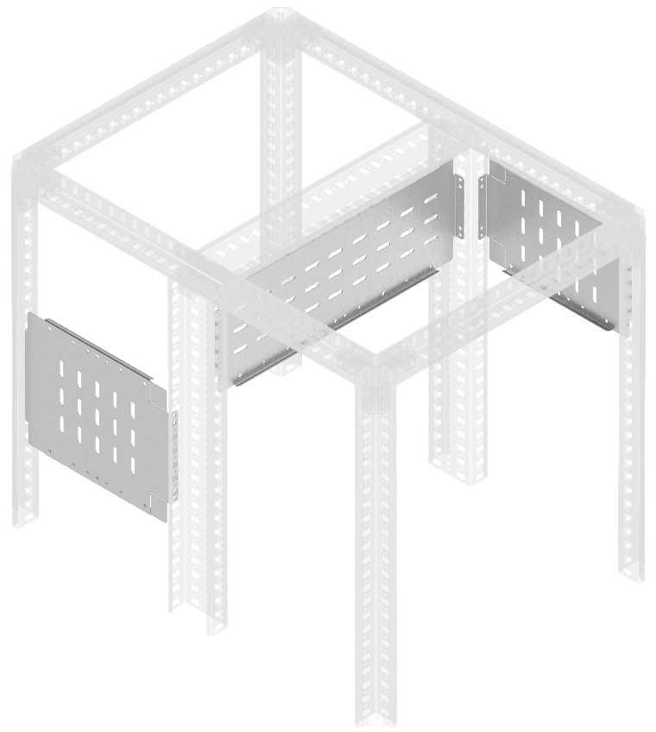
Перегородка секционирования вертикальная
В, мм | Ш, мм | Артикул | Наименование
150 | 400 | FO-00-SWV-015-040 | Перегородка секционирования вертикальная 150х400 мм
200 | 400 | FO-00-SWV-020-040 | Перегородка секционирования вертикальная 200х400 мм
250 | 400 | FO-00-SWV-025-040 | Перегородка секционирования вертикальная 250х400 мм
300 | 400 | FO-00-SWV-030-040 | Перегородка секционирования вертикальная 300х400 мм
350 | 400 | FO-00-SWV-035-040 | Перегородка секционирования вертикальная 350х400 мм
400 | 400 | FO-00-SWV-040-040 | Перегородка секционирования вертикальная 400х400 мм
600 | 400 | FO-00-SWV-060-040 | Перегородка секционирования вертикальная 600х400 мм
150 | 600 | FO-00-SWV-015-060 | Перегородка секционирования вертикальная 150х600 мм
200 | 600 | FO-00-SWV-020-060 | Перегородка секционирования вертикальная 200х600 мм
250 | 600 | FO-00-SWV-025-060 | Перегородка секционирования вертикальная 250х600 мм
300 | 600 | FO-00-SWV-030-060 | Перегородка секционирования вертикальная 300х600 мм
350 | 600 | FO-00-SWV-035-060 | Перегородка секционирования вертикальная 350х600 мм
400 | 600 | FO-00-SWV-040-060 | Перегородка секционирования вертикальная 400х600 мм
600 | 600 | FO-00-SWV-060-060 | Перегородка секционирования вертикальная 600х600 мм
150 | 800 | FO-00-SWV-015-080 | Перегородка секционирования вертикальная 150х800 мм
200 | 800 | FO-00-SWV-020-080 | Перегородка секционирования вертикальная 200х800 мм
250 | 800 | FO-00-SWV-025-080 | Перегородка секционирования вертикальная 250х800 мм
300 | 800 | FO-00-SWV-030-080 | Перегородка секционирования вертикальная 300х800 мм
350 | 800 | FO-00-SWV-035-080 | Перегородка секционирования вертикальная 350х800 мм
400 | 800 | FO-00-SWV-040-080 | Перегородка секционирования вертикальная 400х800 мм
600 | 800 | FO-00-SWV-060-080 | Перегородка секционирования вертикальная 600х800 мм
150 | 1000 | FO-00-SWV-015-100 | Перегородка секционирования вертикальная 150х1000 мм
200 | 1000 | FO-00-SWV-020-100 | Перегородка секционирования вертикальная 200х1000 мм
250 | 1000 | FO-00-SWV-025-100 | Перегородка секционирования вертикальная 250х1000 мм
300 | 1000 | FO-00-SWV-030-100 | Перегородка секционирования вертикальная 300х1000 мм
350 | 1000 | FO-00-SWV-035-100 | Перегородка секционирования вертикальная 350х1000 мм
400 | 1000 | FO-00-SWV-040-100 | Перегородка секционирования вертикальная 400х1000 мм
600 | 1000 | FO-00-SWV-060-100 | Перегородка секционирования вертикальная 600х1000 мм

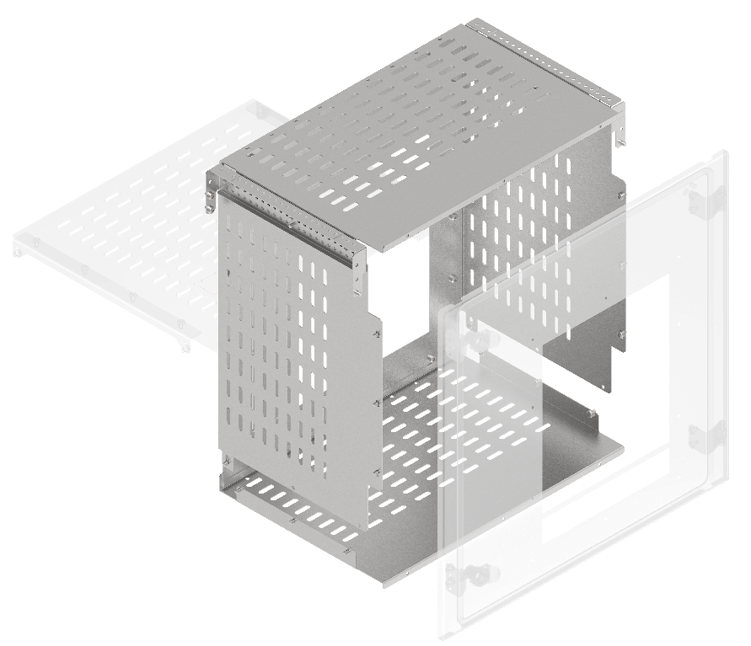
Комплекты секционирования воздушных выключателей по форме 2a/3a
В, мм | Ш, мм | Артикул | Наименование
600 | 600 | FO-00-3AABW-060-060 | Комплект секционирования 2a-3a для ARMAT ACB типоразмер A/B выкатного исполнения 3/4P 600х600
600 | 600 | FO-00-3ADW-060-060 | Комплект секционирования 2a-3a для ARMAT ACB типоразмер D выкатного исполнения 3P 600х600
600 | 800 | FO-00-3AEFW-060-080 | Комплект секционирования 2a-3a для ARMAT ACB типоразмер E/F выкатного исполнения 3/4P 600х800
600 | 800 | FO-00-3ADW-060-080 | Комплект секционирования 2a-3a для ARMAT ACB типоразмер D выкатного исполнения 3/4P 600х800
600 | 800 | FO-00-3AGW-060-080 | Комплект секционирования 2a-3a для ARMAT ACB типоразмер G выкатного исполнения 3P 600х800
600 | 1000 | FO-00-3AGW-060-100 | Комплект секционирования 2a-3a для ARMAT ACB типоразмер G выкатного исполнения 3/4P 600х1000

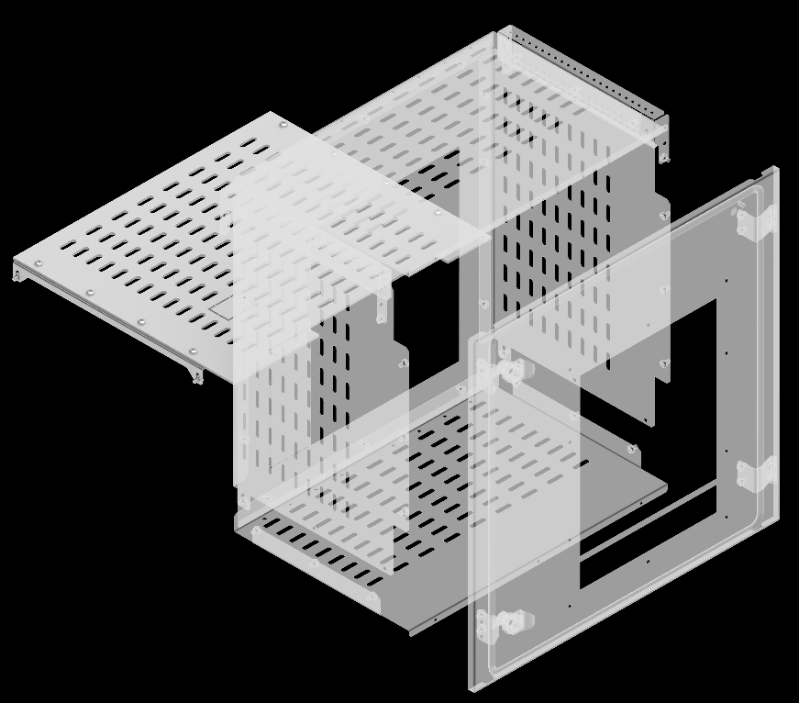
Комплекты секционирования воздушных выключателей по форме 3b
Ш, мм | Г, мм | Артикул | Наименование
600 | 400 | FO-00-3BABW-060-040 | Комплект секционирования 3b для ARMAT ACB типоразмер A/B выкатного исполнения 3/4P 600х400 в шкаф глубиной 800мм
600 | 600 | FO-00-3BABW-060-060 | Комплект секционирования 3b для ARMAT ACB типоразмер A/B выкатного исполнения 3/4P 600х600 в шкаф глубиной 1000 мм
600 | 400 | FO-00-3BDW-060-040 | Комплект секционирования 3b для ARMAT ACB типоразмер D выкатного исполнения 3P 600х400 в шкаф глубиной 800 мм
600 | 600 | FO-00-3BDW-060-060 | Комплект секционирования 3b для ARMAT ACB типоразмер D выкатного исполнения 3P 600х600 в шкаф глубиной 1000 мм
800 | 400 | FO-00-3BDW-080-040 | Комплект секционирования 3b для ARMAT ACB типоразмер D выкатного исполнения 3/4P 800х400 в шкаф глубиной 800 мм
800 | 600 | FO-00-3BDW-080-060 | Комплект секционирования 3b для ARMAT ACB типоразмер D выкатного исполнения 3/4P 800х600 в шкаф глубиной 1000 мм
800 | 400 | FO-00-3BEFW-080-040 | Комплект секционирования 3b для ARMAT ACB типоразмер E/F выкатного исполнения 3/4P 800х400 в шкаф глубиной 800 мм
800 | 600 | FO-00-3BEFW-080-060 | Комплект секционирования 3b для ARMAT ACB типоразмер E/F выкатного исполнения 3/4P 800х600 в шкаф глубиной 1000 мм
800 | 600 | FO-00-3BGW-080-060 | Комплект секционирования 3b для ARMAT ACB типоразмер G выкатного исполнения 3P 800х600 в шкаф глубиной 1000 мм
1000 | 600 | FO-00-3BGW-100-060 | Комплект секционирования 3b для ARMAT ACB типоразмер G выкатного исполнения 3/4P 1000х600 в шкаф глубиной 1000 мм

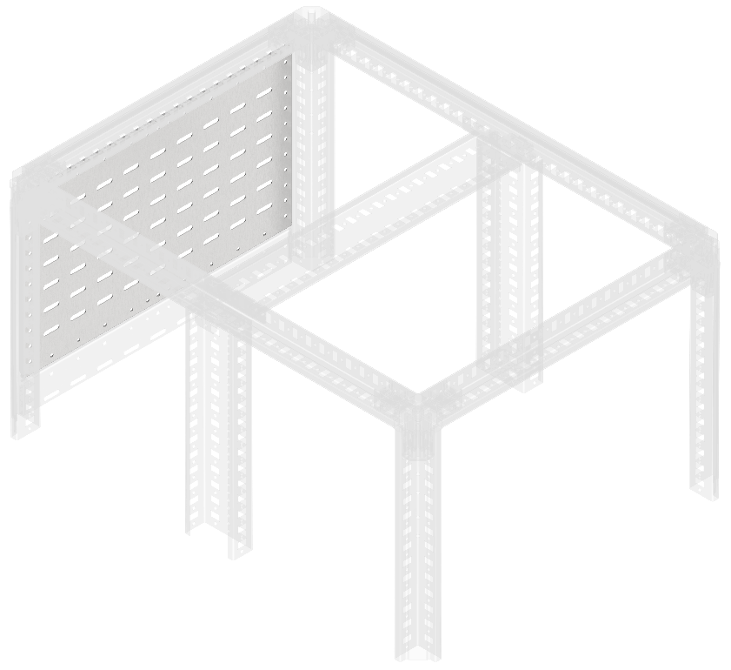
Перегородка секционирования задняя
В, мм | ш, мм | Артикул | Наименование
150 | 400 | FO-00-SWF-015-040 | Перегородка секционирования задняя 150х400 мм
200 | 400 | FO-00-SWF-020-040 | Перегородка секционирования задняя 200х400 мм
250 | 400 | FO-00-SWF-025-040 | Перегородка секционирования задняя 250х400 мм
300 | 400 | FO-00-SWF-030-040 | Перегородка секционирования задняя 300х400 мм
400 | 400 | FO-00-SWF-040-040 | Перегородка секционирования задняя 400х400 мм
500 | 400 | FO-00-SWF-050-040 | Перегородка секционирования задняя 500х400 мм
600 | 400 | FO-00-SWF-060-040 | Перегородка секционирования задняя 600х400 мм
150 | 600 | FO-00-SWF-015-060 | Перегородка секционирования задняя 150х600 мм
200 | 600 | FO-00-SWF-020-060 | Перегородка секционирования задняя 200х600 мм
250 | 600 | FO-00-SWF-025-060 | Перегородка секционирования задняя 250х600 мм
300 | 600 | FO-00-SWF-030-060 | Перегородка секционирования задняя 300х600 мм
400 | 600 | FO-00-SWF-040-060 | Перегородка секционирования задняя 400х600 мм
500 | 600 | FO-00-SWF-050-060 | Перегородка секционирования задняя 500х600 мм
600 | 600 | FO-00-SWF-060-060 | Перегородка секционирования задняя 600х600 мм
150 | 800 | FO-00-SWF-015-080 | Перегородка секционирования задняя 150х800 мм
200 | 800 | FO-00-SWF-020-080 | Перегородка секционирования задняя 200х800 мм
250 | 800 | FO-00-SWF-025-080 | Перегородка секционирования задняя 250х800 мм
300 | 800 | FO-00-SWF-030-080 | Перегородка секционирования задняя 300х800 мм
400 | 800 | FO-00-SWF-040-080 | Перегородка секционирования задняя 400х800 мм
500 | 800 | FO-00-SWF-050-080 | Перегородка секционирования задняя 500х800 мм
600 | 800 | FO-00-SWF-060-080 | Перегородка секционирования задняя 600х800 мм
150 | 1000 | FO-00-SWF-015-100 | Перегородка секционирования задняя 150х1000 мм
200 | 1000 | FO-00-SWF-020-100 | Перегородка секционирования задняя 200х1000 мм
250 | 1000 | FO-00-SWF-025-100 | Перегородка секционирования задняя 250х1000 мм
300 | 1000 | FO-00-SWF-030-100 | Перегородка секционирования задняя 300х1000 мм

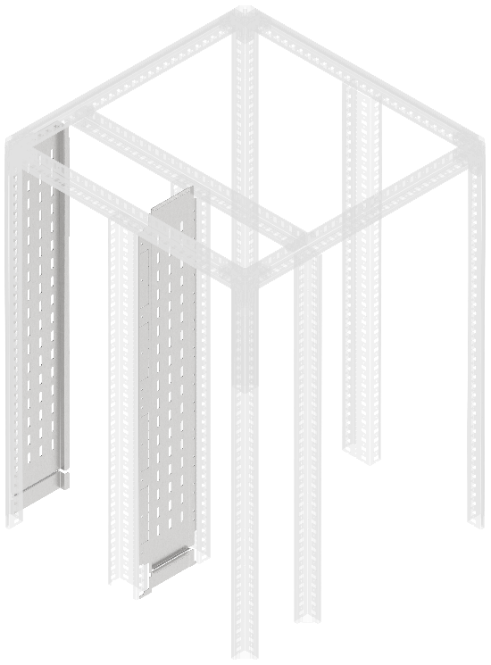
Перегородка аппаратного отсека боковая вертикальная сплошная
В, мм | Ш, мм | Артикул | Наименование
2000 | 200 | FO-00-SWB-020-200 | Перегородка секционирования встроенного отсека 200х2000 мм
2000 | 400 | FO-00-SWB-040-200 | Перегородка секционирования встроенного отсека 400х2000 мм
2000 | 200 | FO-00-SWBF-020-200 | Перегородка секционирования встроенного отсека задняя 200х2000 мм
2000 | 400 | FO-00-SWBF-040-200 | Перегородка секционирования встроенного отсека задняя 400х2000 мм
Перегородка секционирования встроенного отсека устанавливается во встроенном шинном отсеке шириной 200 мм и 400 мм между вертикальными дополнительными стойками. Перегородка секционирования встроенного отсека задняя устанавливается во встроенном шинном отсеке шириной 200 мм и 400 мм между стойкой каркаса и профилем вертикального встроенного отсека при двустороннем обслуживании и формах секционирования 2b, 3b, 4a, 4b

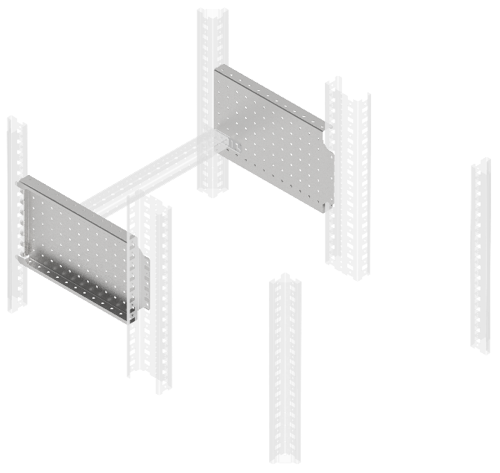
Панель монтажная боковая перфорированная
В, мм | Г, мм | Артикул | Наименование
200 | 400 | FO-00-MPSP-020-040 | Панель монтажная боковая перфорированная 200х400 мм (2 шт./упак.)
300 | 400 | FO-00-MPSP-030-040 | Панель монтажная боковая перфорированная 300х400мм (2 шт./упак.)
200 | 600 | FO-00-MPSP-020-060 | Панель монтажная боковая перфорированная 200х600мм (2 шт./упак.)
300 | 600 | FO-00-MPSP-030-060 | Панель монтажная боковая перфорированная 300х600мм (2 шт./упак.)

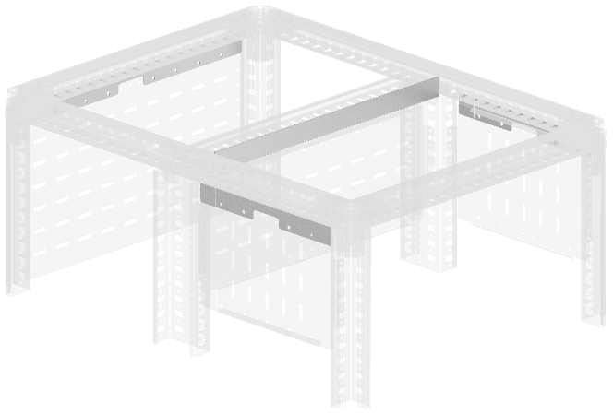
Тип 1
Тип 1
Планка секционирования компенсационная
Ш, мм | В, мм | Артикул | Наименование
400 | - | FO-00-BPS1-040 | Планка секционирования компенсационная тип 1 (12,5мм) в шкаф шириной 400 мм
Тип 2
600 | - | FO-00-BPS1-060 | Планка секционирования компенсационная тип 1 (12,5мм) в шкаф шириной 600 мм
800 | - | FO-00-BPS1-080 | Планка секционирования компенсационная тип 1 (12,5мм) в шкаф шириной 800 мм
Тип 1
1000 | – | FO-00-BPS1-100 | Планка секционирования компенсационная типа 1 (12,5 мм) в шкаф шириной 1000 мм
400 | – | FO-00-BPS2-040 | Планка секционирования компенсационная типа 2 в шкаф шириной 400 мм
600 | – | FO-00-BPS2-060 | Планка секционирования компенсационная типа 2 в шкаф шириной 600 мм
800 | – | FO-00-BPS2-080 | Планка секционирования компенсационная типа 2 в шкаф шириной 800 мм
1000 | – | FO-00-BPS2-100 | Планка секционирования компенсационная типа 2 в шкаф шириной 1000 мм

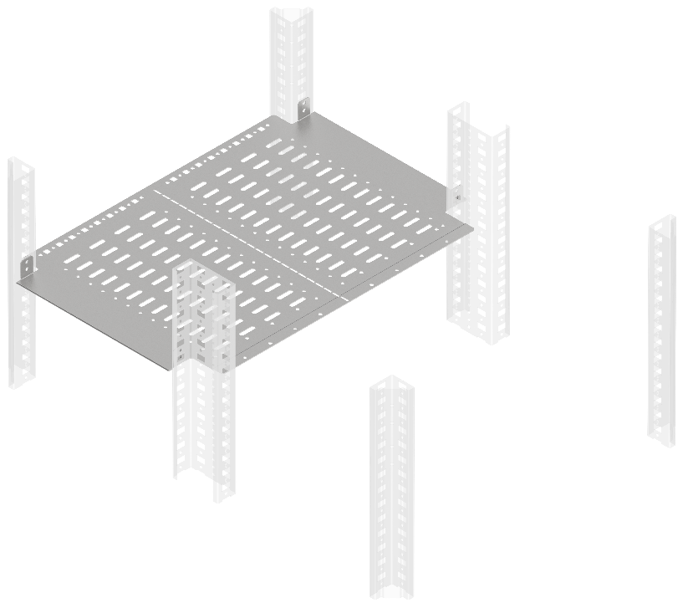
Перегородка секционирования горизонтальная
Ш, мм | Г, мм | Артикул | Наименование
400 | 400 | FO-00-SWH-040-040 | Перегородка секционирования горизонтальная 400х400 мм в шкаф глубиной 800 мм
600 | 400 | FO-00-SWH-060-040 | Перегородка секционирования горизонтальная 600х400 мм в шкаф глубиной 800 мм
800 | 400 | FO-00-SWH-080-040 | Перегородка секционирования горизонтальная 800х400 мм в шкаф глубиной 800 мм
400 | 600 | FO-00-SWH-040-060 | Перегородка секционирования горизонтальная 400х600 мм в шкаф глубиной 1000 мм
600 | 600 | FO-00-SWH-060-060 | Перегородка секционирования горизонтальная 600х600 мм в шкаф глубиной 1000 мм
800 | 600 | FO-00-SWH-080-060 | Перегородка секционирования горизонтальная 800х600 мм в шкаф глубиной 1000 мм

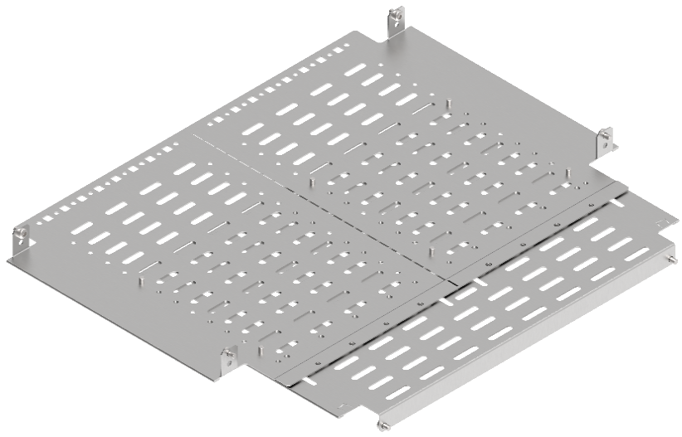
Перегородка секционирования монтажной панели задняя горизонтальная
Ш, мм | Г, мм | Артикул | Наименование
600 | 400 | FO-00-SWMP-060-040 | Перегородка секционирования монтажной панели задняя горизонтальная 600х400 мм в шкаф глубиной 800 мм
800 | 400 | FO-00-SWMP-080-040 | Перегородка секционирования монтажной панели задняя горизонтальная 800х400 мм в шкаф глубиной 800 мм
600 | 600 | FO-00-SWMP-060-060 | Перегородка секционирования монтажной панели задняя горизонтальная 600х600 мм в шкаф глубиной 1000 мм
800 | 600 | FO-00-SWMP-080-060 | Перегородка секционирования монтажной панели задняя горизонтальная 800х600 мм в шкаф глубиной 1000 мм

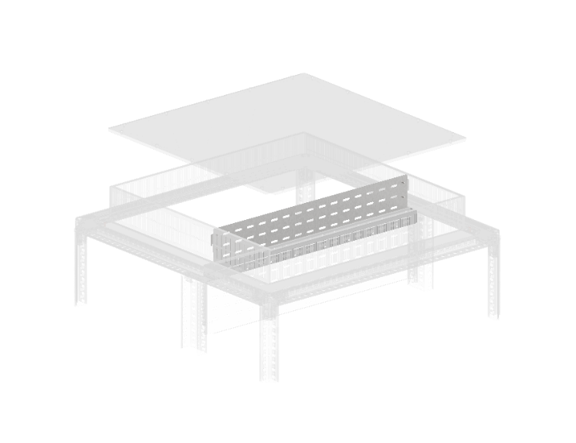
Перегородка секционирования вертикальная крыши
Ш, мм | Г, мм | Артикул | Наименование
600 | - | FO-00-SWVR-060 | Перегородка секционирования вертикальная крыши 600 мм IP31
800 | - | FO-00-SWVR-080 | Перегородка секционирования вертикальная крыши 800 мм IP31
1000 | - | FO-00-SWVR-100 | Перегородка секционирования вертикальная крыши 1000 мм IP31

